8.3
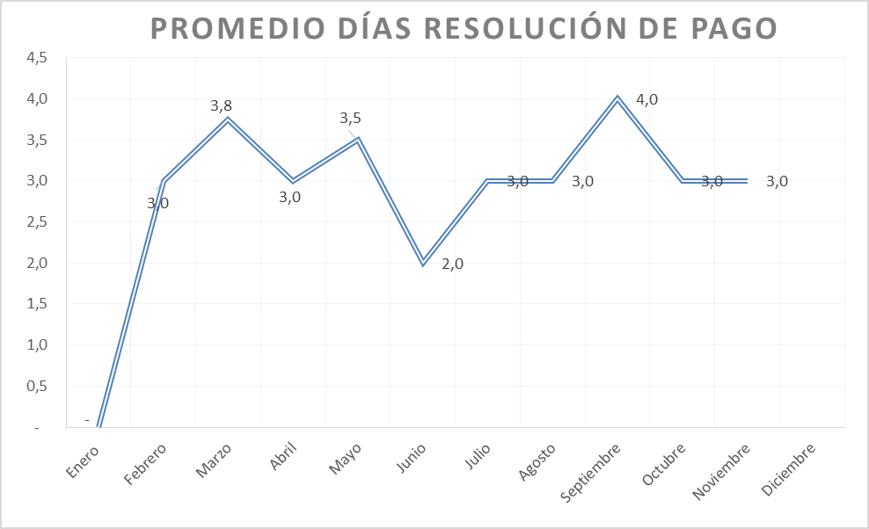
 | CORPORACIÓN DEL SEGURO DE DEPÓSITOS, FONDO DE LIQUIDEZ Y FONDO DE SEGUROS PRIVADOS
 | PROMEDIO DE DÍAS UTILIZADOS PARA LA ATENCIÓN DEL PAGO DE SEGURO DE DEPÓSITOS

<- Volver a índice

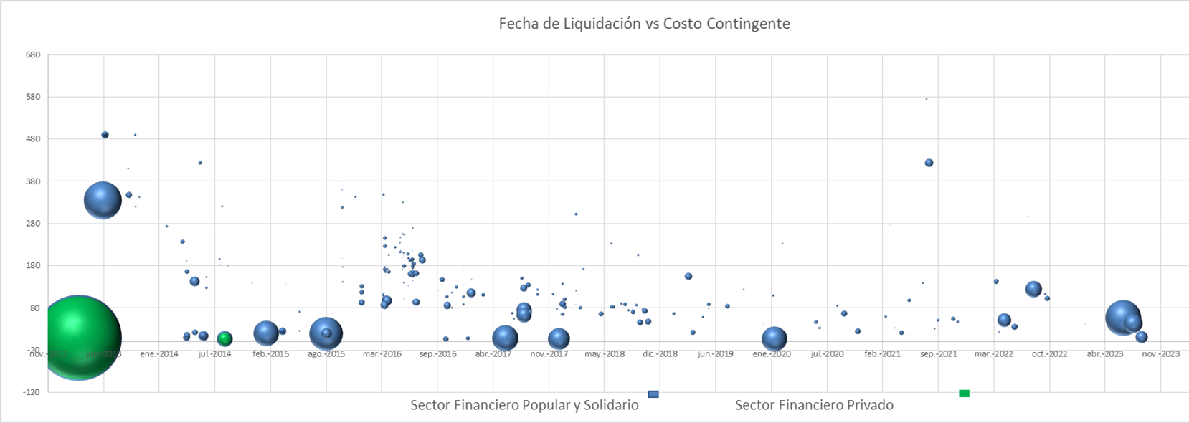

Notas
(1) Corresponde a Bases de Datos Originales (BDD)
Fuente: COSEDE

9.2
 | CORPORACIÓN DEL SEGURO DE DEPÓSITOS, FONDO DE LIQUIDEZ Y FONDO DE SEGUROS PRIVADOS
 | PROMEDIO DE DÍAS UTILIZADOS PARA LA ATENCIÓN DEL PAGO DE SEGURO DE SEGUROS PRIVADOS

<- Volver a índice


Fuente: COSEDE
*En el mes de diciembre 2022 ingresó la Base de Datos Original de Empresa Aseguradora Sucre. Durante el año 2023 con corte 31-08-2023 no se ha ingresado ninguna Base de Datos Original ni Base de Datos Modificatoria.

